Git for Windows
Git for Windows

（参考ページ）
https://gitforwindows.org/

インストーラをダウンロードする。
※オフライン環境用の場合は、本ドキュメントと同階層にある「Installer」フォルダより取得してください。
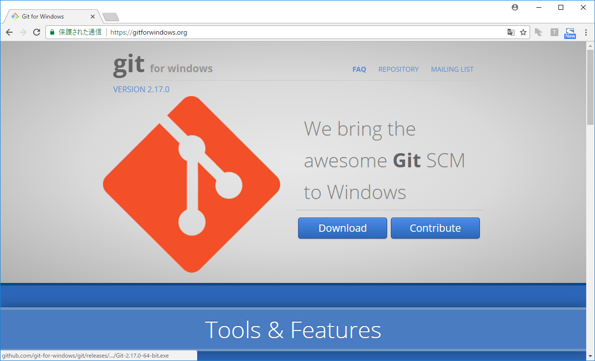

インストールを実行する。
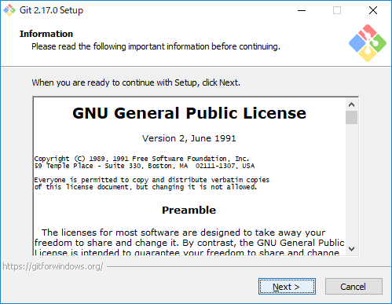

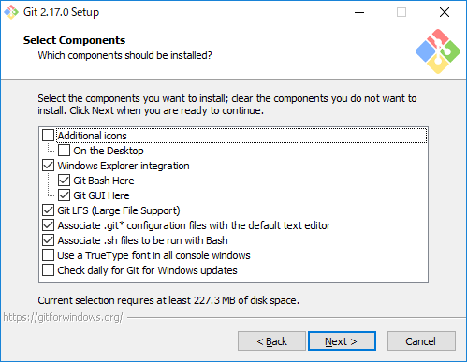

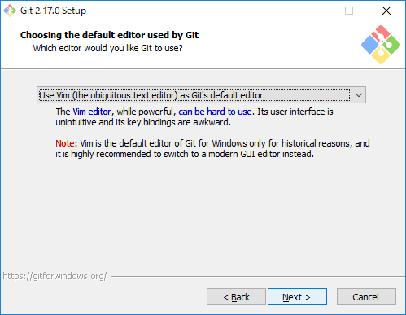

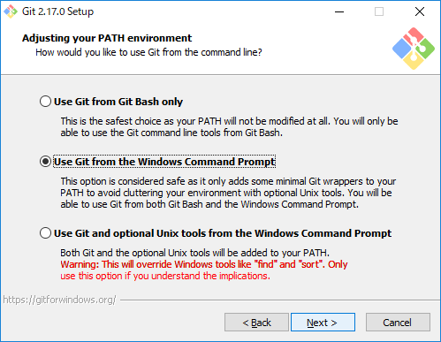

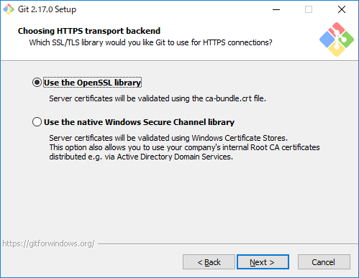

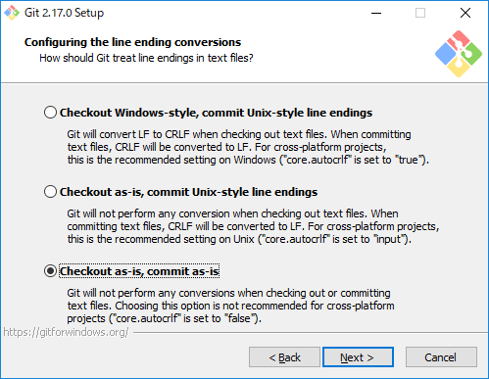

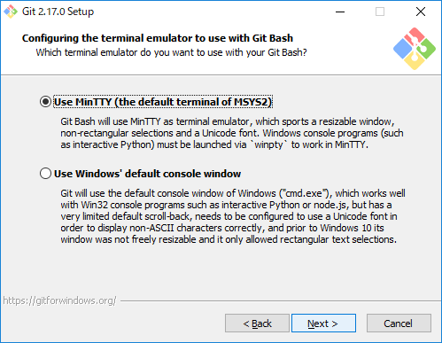

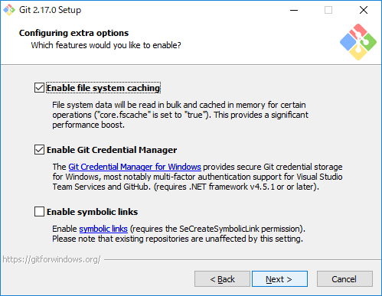

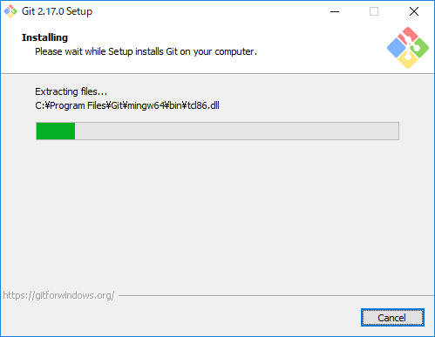

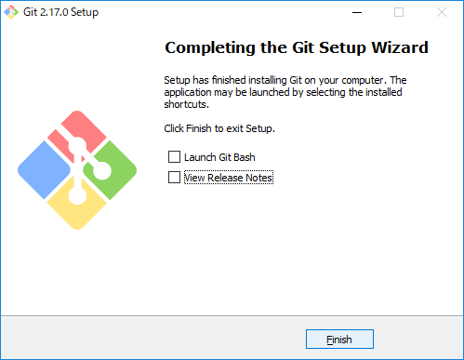

Gitのユーザー設定を変更する。

 | ① | GitBashを開く。
 |  | 任意フォルダを右クリック ＞ Git Bash Here

 | ② | 設定（config）を変更する。
 |  | 下記を実行する。（IDとアドレスはAXIONの自分の設定で置換してください）
 |  | $ | git config --global user.name "tieXXXXXX"
 |  | $ | git config --global user.email "xxxx.xxxx@intra.aws-axion.net"

Visual Studio Code
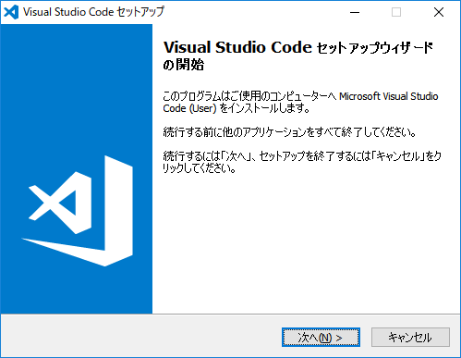
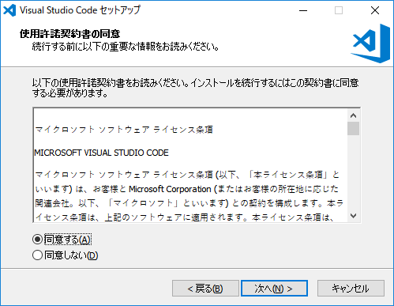
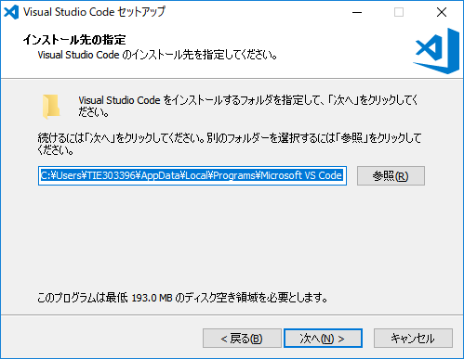
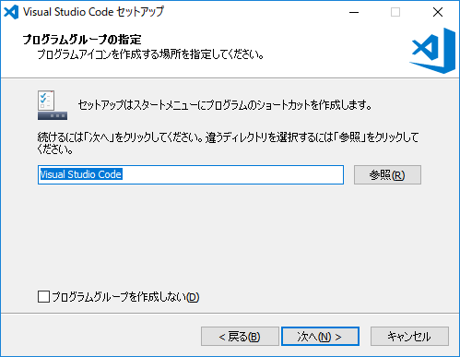
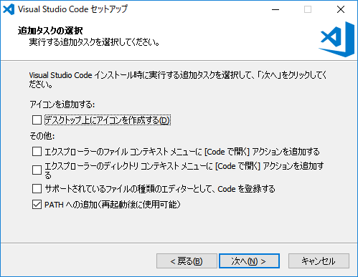
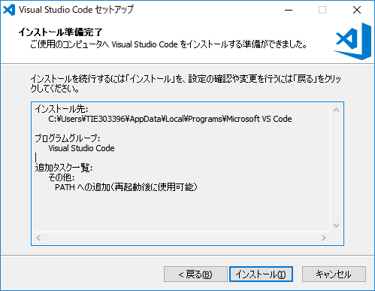
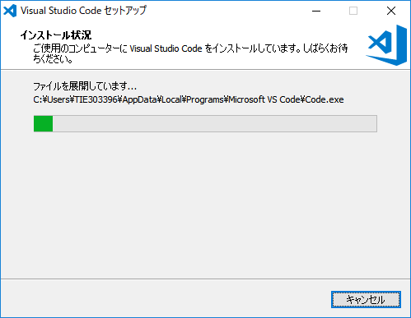
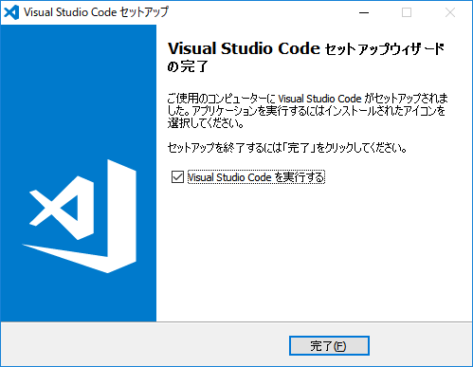
Visual Studio Code

（参考ページ）
https://code.visualstudio.com/

インストーラをダウンロードする。
※オフライン環境用の場合は、本ドキュメントと同階層にある「Installer」フォルダより取得してください。
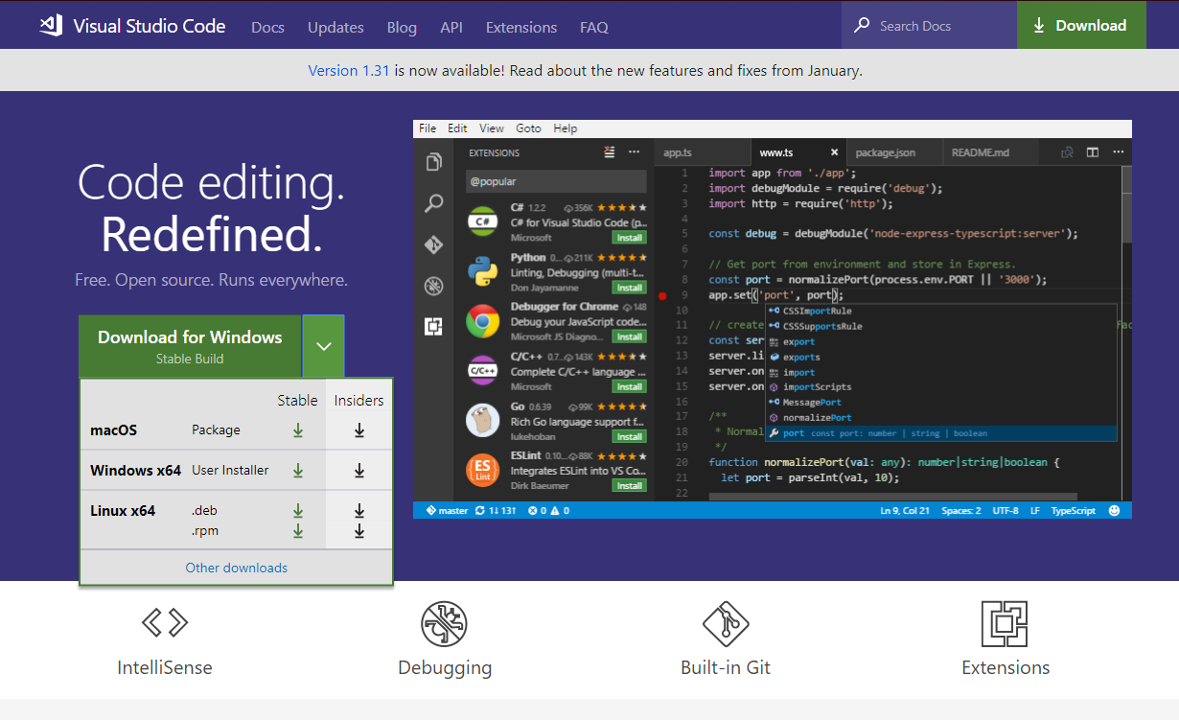

64bit版

インストールを実行する。

⇒日本語化
Visual Studio Code日本語化

EXTENSIONをインストールする。
 | ※オフショアの方はこの部分は「オフライン環境用Extentionインストール手順」シートの手順でインストールをお願いします。
 | 左側メニューから、EXTENSIONSを選択する。

 | EXTENSIONS:MARKETPLACEの検索窓に「Japanese Language Pack for Visual Studio Code」を入力する。
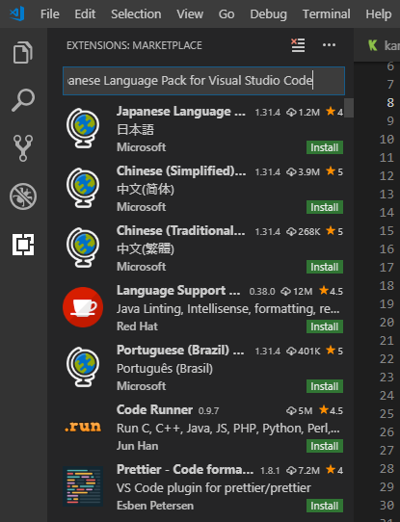

 | 候補の中から「Japanese Language Pack for Visual Studio Code」の「Install」ボタンを押下する。

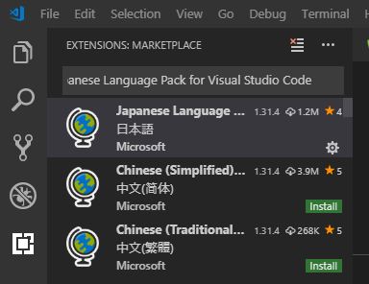

Localeの設定を変更する。
 | 「Ctrl + Shift + p」を押下し、コマンドパレット（入力欄）を開き、「configure display language」と入力、
 | 表示された 「Configure Display Language」 を押下する。

 | 開いたlocale.jsonのlocaleを「ja」に修正し、保存する。

日本語化が完了していることを確認する。
 | Visual Studio Codeを再起動し、日本語化されていることを確認する。

Node.js
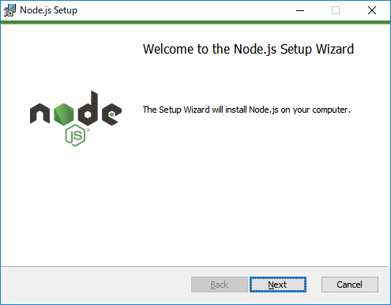
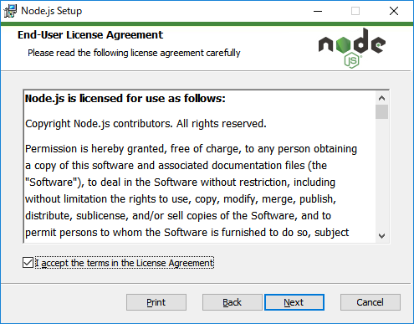
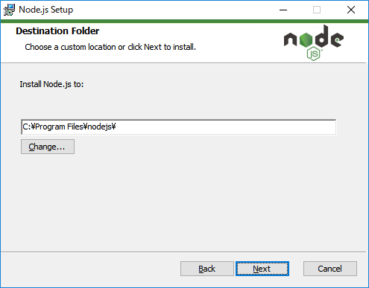
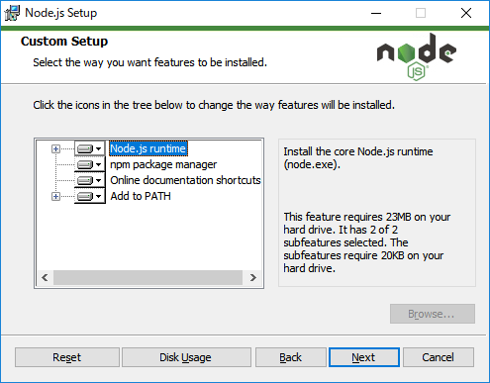
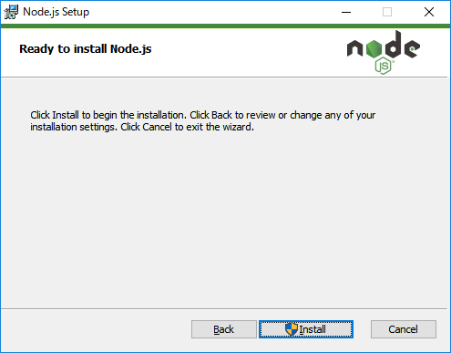
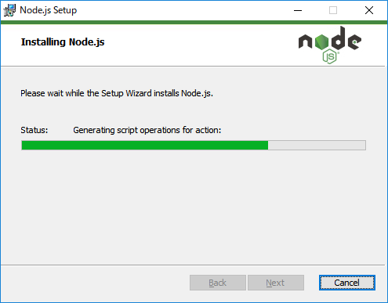
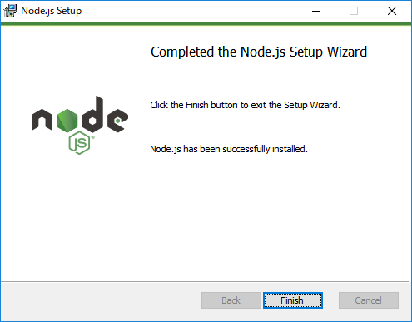
Node.js

（参考ページ）
https://nodejs.org/ja/

インストーラをダウンロードする。
※オフライン環境用の場合は、本ドキュメントと同階層にある「Installer」フォルダより取得してください。
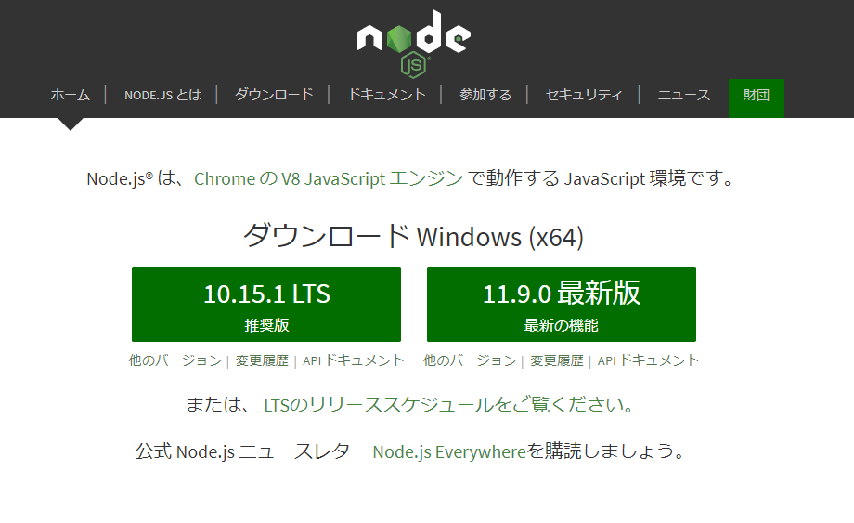

10.x.x版

インストールを実行する。

PJインポート
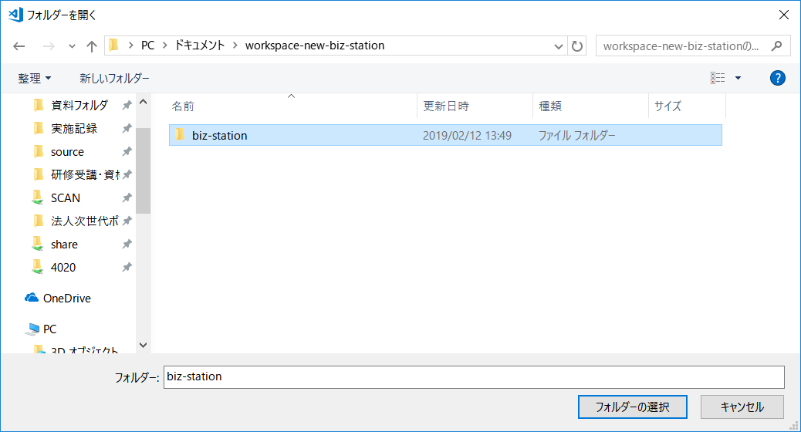
PJインポート

資材を任意の場所にクローンする。
 | gitbashを開き、インポートしたい場所（任意）に移動する。
 |  | > | cd (任意のフォルダ）

 | gitbash上で、以下コマンドを実行する。
 |  | ■オフショアの方
 |  | git clone -b offshore http://26.192.128.4/gitbucket/git/biz-station/biz-station.giit
 |  | ■上記以外の方
 |  | git clone -b develop http://26.192.128.4/gitbucket/git/biz-station/biz-station.git

クローンした資材を、Visual Studio Codeで開く。
 | メニューから、ファイル(F)＞ワークスペースを開く(&K)を選択する。
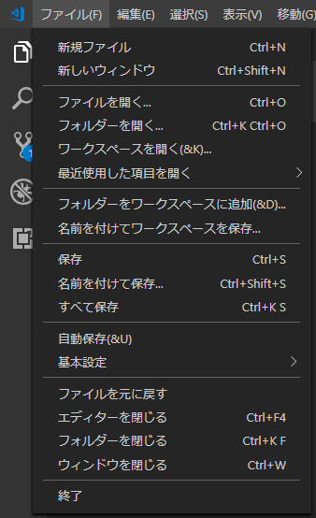

 | 開いたウィンドウから、クローンしたフォルダを選択し「フォルダーの選択」ボタンを押下する。

稼働確認
稼働確認

実行対象の配置場所へ移動する。
 | gitbashを開き、インポートしたプロジェクトのfrontフォルダへ移動
 |  | > | cd (各自のソースフォルダ)\biz-station\front

パッケージを復元する。
 | gitbash上で、「npm install」を実行。

アプリを起動する。
 | gitbash上で、「 ng serve」を実行。
 | 「Compiled successfully.」となればOK

画面を表示する。
 | 下記URLにアクセスする。
 |  | http://localhost:4200/

 | Angularデフォルトアプリが立ち上がれば正常に開発環境構築が行えている。
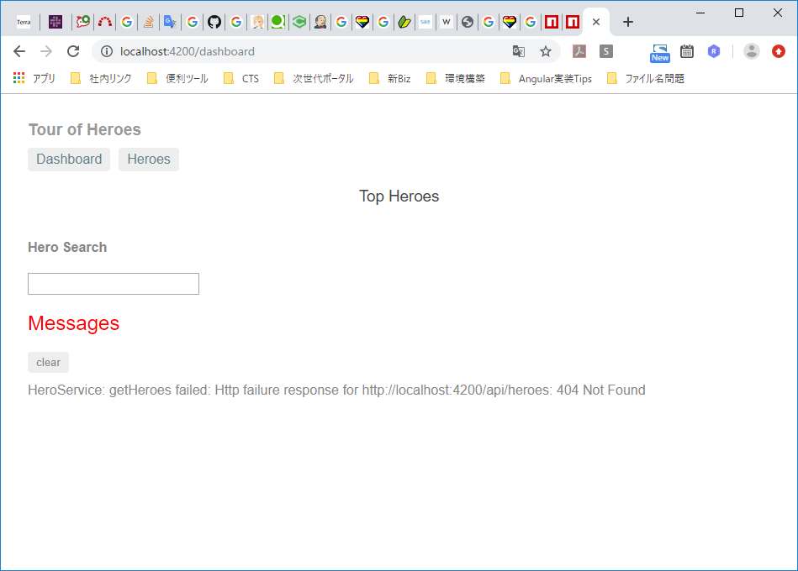

アプリを停止する。
 | gitbash上で、Ctrl+Cを押下する。
 | 画面が表示されなくなればOK

※アプリが正常に停止しない場合※
プロセスIDを探す。
 | gitbash上で、「ps aux」を実行し、127.0.0.4200に紐づくPIDを確認する。

タスクマネジャーを開く。
 | Ctrl+Shift+Escを押下する。

プロセスをKillする。
 | 探し当てたプロセスIDと同じPIDを持つアプリ上で、右クリック > タスクの終了 を選択する。

フォーマッター設定
コードフォーマッター（Prettier）の設定

本手順を実施することによる効果
 | ・ファイル保存時に自動でフォーマットがかかる。

EXTENSIONをインストールする。
 | ※オフショアの方はこの部分は「オフライン環境用Extentionインストール手順」シートの手順でインストールをお願いします。
 | 左側メニューから、EXTENSIONSを選択する。

 | EXTENSIONS:MARKETPLACEの検索窓に「Prettier - Code formatter」を入力し、でてきたプラグインをインストールする。

Visual Studio Codeの設定を変更（保存時にフォーマットされるように）する。
 | ファイル>基本設定>設定を選択する。
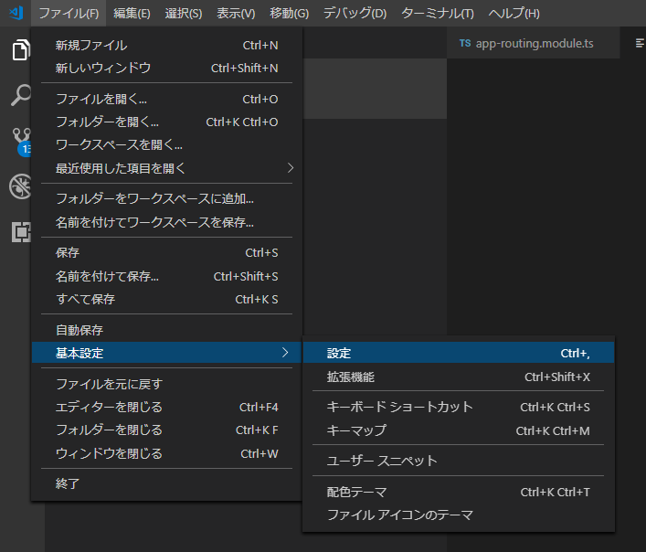

 | テキストエディター>Code Actions On Saveの「settings.jsonで編集」リンクを押下する。
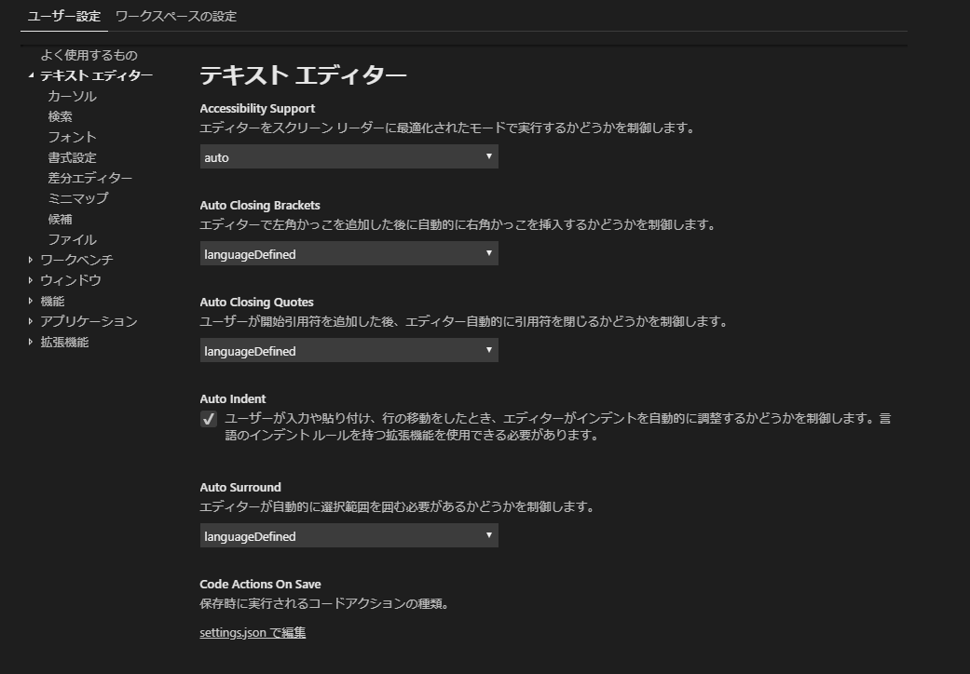

 | 開いたsettings.jsonに以下を貼り付け、保存する。
 | ※最初に入っている内容は消えてOK。
{
"editor.formatOnSave": true
}

 | （貼付け後）

静的解析ツール設定
静的解析ツール（TSLint）の設定

本手順を実施することによる効果
 | ・ファイルを開くと、静的解析が実行される。
 | ・コミット時に違反がある場合は、コミットできなくなる。

EXTENSIONをインストールする。
 | ※オフショアの方はこの部分は「オフライン環境用Extentionインストール手順」シートの手順でインストールをお願いします。
 | 左側メニューから、EXTENSIONSを選択する。

 | EXTENSIONS:MARKETPLACEの検索窓に「TSLlint」を入力し、でてきた「TSLint」プラグインをインストールする。
 | ※誤ってTSLint以外（deprecatedやVueなど）をインストールしないように注意してください。
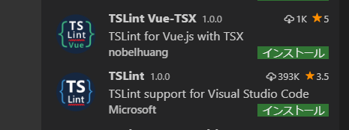

 | Visual Studio Codeを再起動する。

オフライン環境用Extentionインストール手順
オフライン環境用Extentionインストール手順

インストール対象のEXTENTION（.vsix）を取得する。
 | 本ドキュメントと同階層にある「Extentions」フォルダより取得する。

Visual Studio Codeを起動する。

EXTENSIONをインストールする。
 | 左側メニューから、EXTENSIONSを選択する。

 | 「・・・」を選択し、「VSIXからのインストール…」を選択する。
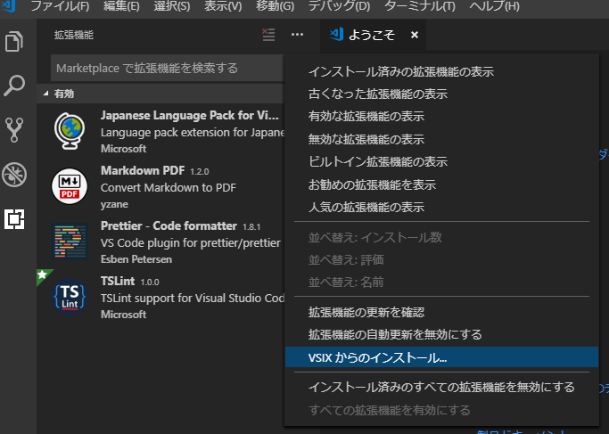

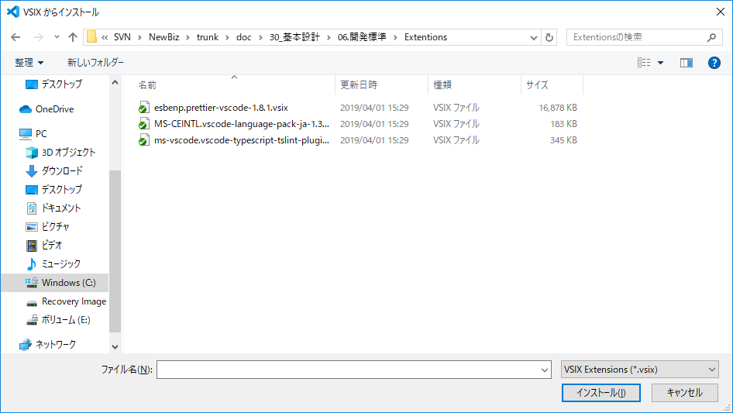
 | インストール対象のvsixファイルを選択し、「インストール」ボタンを押下する。

 | 「今すぐ再度読み込む」ボタンを押下する。

